新
岳西县冶溪至店前（冶溪段）、白帽至冶溪（冶溪段）乡级公路畅通工程施工
中标日期 | 2016-10-18 | 中标价 | 9214727.62 | 负责人 | 王业火 | 建设单位 | 岳西县交通发展有限责任公司
决算日期 |  | 决算价 | 8,206,607.66
销售开票：
开票日期 | 收入金额 | 工程地缴税 |  | 企业本地缴税 |  | 价税合计 | 到款情况
 |  | 税率 | 增值税额 | 税率 | 增值税额 |  | 日期 | 金额 | 银行
2017-01-12 | 900,900.90 | 2% | 18,018.02 | 9% | 81,081.08 | 1,000,000.00 | 2017-1- | 1,929,999.63 | 徽行
2017-01-12 | 837,837.84 | 2% | 16,756.76 | 9% | 75,405.41 | 930,000.00 | 2017-6- | 4,000,000.00 | 徽行
2017-04-14 | 900,900.90 | 2% | 18,018.02 | 9% | 81,081.08 | 1,000,000.00 | 2018-2- | 1,518,502.72 | 中行
2017-04-14 | 900,900.90 | 2% | 18,018.02 | 9% | 81,081.08 | 1,000,000.00 | 2018-6- | 76,800.00 | 中行
2017-04-14 | 900,900.90 | 2% | 18,018.02 | 9% | 81,081.08 | 1,000,000.00 | 2020-01-20 | 511,907.08 | 中行
2017-04-14 | 900,900.90 | 2% | 18,018.02 | 9% | 81,081.08 | 1,000,000.00
2017-04-14 | 288,288.29 | 2% | 5,765.77 | 9% | 25,945.95 | 320,000.00
2018-01-15 | 1,368,020.47 | 2% | 27,360.41 | 9% | 123,121.84 | 1,518,502.72
2020-01-20 | 469,639.52 | 2% | 9,392.79 | 7% | 32,874.77 | 511,907.08
2021-11-05 | 225,869.94 | 2% | 4,517.40 | 7% | 15,810.90 | 246,198.23
 | 0.00 | 2% | 0.00 |  | 0.00
 | 0.00 | 2% | 0.00 |  | 0.00
 | 0.00 | 2% | 0.00 |  | 0.00
合计 | 7,694,160.56 |  | 153,883.21 |  | 678,564.26 | 8,526,608.03 |  | 8,037,209.43
材料发票：
认证日期 | 成本金额 | 份数 | 类型 | 税率 | 进项税额 | 价税合计 | 付款日期 | 付款金额 | 银行 | 销货单位 | 货物 | 合同 | 发货单 | 备注
 | 0.00 |  |  |  | 0.00 |  | 17-1- | 1,207,003.81 | 徽行 | 王学高 |  |  |  | 项目周转金
2017-01-01 | 553,418.80 |  |  | 17% | 94,081.20 | 647,500.00 | 17-1- | 647,500.00 | 中行 | 岳西惠民新型建筑材料有限责任公司 |  |  |  | 混凝土
2017-01-01 | 600,000.00 |  |  |  | 0.00 | 600,000.00 |  |  |  | 王学高 |  |  |  | 项目部垫付
2017-01-01 | 539,000.00 |  |  |  | 0.00 | 539,000.00 |  |  |  | 王业火 |  |  |  | 人工
 |  |  |  |  |  |  | 17-3- | -100,000.00 | 徽行 | 王学高
 | 0.00 |  |  |  | 0.00 |  | 17-3- | 100,000.00 | 中行 | 岳西县华燕商贸有限公司
2017-04-01 | 341,880.34 |  |  | 17% | 58,119.66 | 400,000.00 |  |  |  | 岳西县华燕商贸有限公司 |  |  |  | 水泥
2017-04-01 | 1,200,000.00 |  |  |  | 0.00 | 1,200,000.00 |  |  |  | 王学高 |  |  |  | 人工
 |  |  |  |  |  |  | 17-4- | -300,000.00 | 徽行 | 王学高
 | 0.00 |  |  |  | 0.00 |  | 17-4- | 300,000.00 | 中行 | 岳西县华燕商贸有限公司
2017-05-01 | 170,940.17 |  |  | 17% | 29,059.83 | 200,000.00 | 17-5- | 200,000.00 | 中行 | 岳西县华燕商贸有限公司 |  |  |  | 水泥
 |  |  |  |  |  |  | 17-5- | -200,000.00 | 徽行 | 王学高
 | 0.00 |  |  |  | 0.00 |  | 17-7- | 3,493,689.78 | 徽行 | 王学高 |  |  |  | 项目周转金
 |  |  |  |  |  |  | 17-7- | -250,000.00 | 徽行 | 王学高
2017-07-01 | 213,675.21 |  |  | 17% | 36,324.79 | 250,000.00 | 17-7- | 250,000.00 | 中行 | 岳西县华燕商贸有限公司 |  |  |  | 水泥
2017-07-01 | 800,000.00 |  |  |  | 0.00 | 800,000.00 |  |  |  | 王学高 |  |  |  | 项目部垫付
2017-07-01 | 1,450,000.00 |  |  |  | 0.00 | 1,450,000.00 |  |  |  | 王学高 |  |  |  | 工程机械费用
 | 0.00 |  |  |  | 0.00 |  | 18-2- | 1,454,491.78 | 徽行 | 王学高
2018-02-01 | 420,000.00 |  |  |  | 0.00 | 420,000.00 |  |  |  | 王学高 |  |  |  | 劳务费
2018-02-01 | 200,000.00 |  |  |  | 0.00 | 200,000.00 |  |  |  | 王学高 |  |  |  | 机械租赁
2018-02-01 | 600,000.00 |  |  |  | 0.00 | 600,000.00 | 2019-07-03 | 74,800.00 | 徽行 | 王学高 |  |  |  | 沙石
2020-01-01 | 110,000.00 |  | 普 |  | 0.00 | 110,000.00 |  |  |  | 王和兵 | 劳务费
2020-01-01 | 108,000.00 |  | 普 |  | 0.00 | 108,000.00 |  |  |  | 王和兵 | 砂石
2020-01-01 | 250,000.00 |  | 普 |  | 0.00 | 250,000.00 |  |  |  | 王和兵 | 挖机租赁
 | 0.00 |  |  |  | 0.00 |  | 2020-03-12 | 506,187.08 | 徽行 | 王学高
 | 0.00 |  |  |  | 0.00
 | 0.00 |  |  |  | 0.00
 | 0.00 |  |  |  | 0.00
 | 0.00 |  |  |  | 0.00 |  | 5次 | 600.00 | 扣 | 代办费
 | 0.00 |  |  |  | 0.00 |  | 5次 | 5,120.00 | 预留 | 损失准备金
 | 0.00 |  |  |  | 0.00 |  | 第四次 | 2,000.00 | 预留 | 损失准备金
 | 0.00 |  |  |  | 0.00 |  | 第三次 | 500.00 | 扣 | 费用
 | 0.00 |  |  |  | 0.00 |  | 第三次 | 63,510.94 | 扣 | 增值税
 | 0.00 |  |  |  | 0.00 |  | 第二次 | 650.00 | 扣 | 费用
 | 0.00 |  |  |  | 0.00 |  | 第二次 | 321,365.67 | 扣 | 增值税
 | 0.00 |  |  |  | 0.00 |  | 第一次 | 6,850.00 | 扣 | 费用
 | 0.00 |  |  |  | 0.00 |  | 第一次 | 68,645.82 | 扣 | 增值税
 | 184,294.55 |  |  |  | 0.00 | 184,294.55 |  | 184,294.55 | 扣 | 管理费
合计 | 7,741,209.07 |  |  |  | 217,585.48 | 7,958,794.55 |  | 8,037,209.43
尚需提供成本 | -47,048.51 |  |  |  |  | 567,813.48 | 可支付金额 | 0.00
公司代缴税金：
税种 | 税额 |  | 税种 | 税率 | 税额 |  | 20.1月开票预缴税费 | 20.1开票扣税 |  |  |  | 2021年11月开票税金
企业所得税 | -11762.13 |  | 增值税 | 差额 | 460978.78 | 412293.12 | 32,874.77 |  |  |  |  | 15,810.90
印花税 | 已交 |  | 城市维护建设税 | 0.05 | 23048.94 |  | 1,643.74 |  |  |  |  | 1,106.76
水利基金 | 已交 |  | 教育费附加 | 0.03 | 13829.36 |  | 986.24 |  |  |  |  | 474.33
 |  |  | 地方教育费附加 | 0.02 | 9219.58 |  | 657.50 |  |  |  | 453522.43 | 316.22
小计 | -11762.13 |  | 小计 |  | 507076.66 | 453522.43 | 36,162.24 |  |  |  |  | 17,708.20
 |  |  | 印花税 |  |  |  |  |  |  |  |  | 0.00
 |  |  | 水利基金 |  |  |  |  |  |  |  |  | 0.00
 |  |  |  |  |  |  |  |  |  |  |  | 0.00
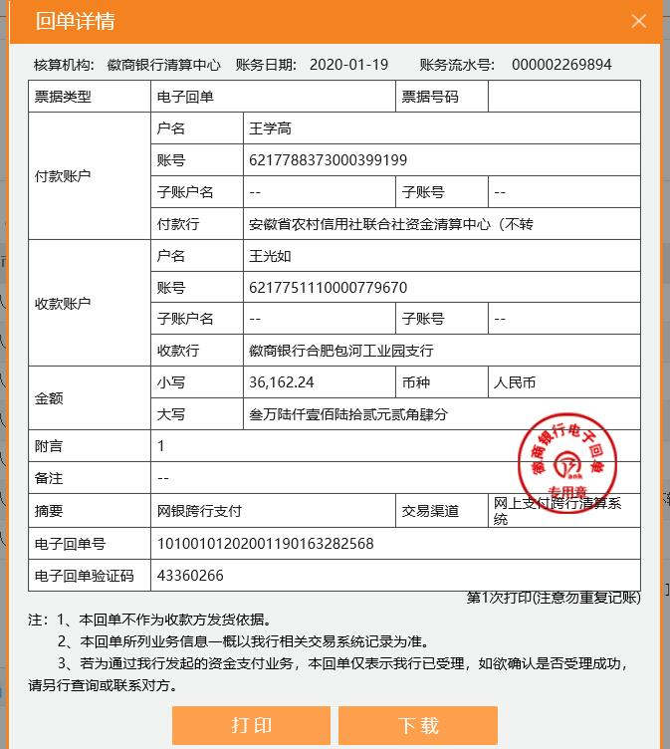
 |  |  |  |  |  |  |  |  |  |  |  | 17,708.20

